Лист1
замена текста | ctrl+r
https://www.youtube.com/watch?v=HAMGGnF7en4&list=PL0FGkDGJQjJG9eI85xM1_iLIf6BcEdaNl&index=3

npx отвечает за установку js программ и запуск их с дальнейшим автоматическим удалением после завершения работы с программой
npm устанавливает библиотеки(не программы) в наш проект

если написать компоненту с маленькой буквы, то это будет уже html код и работать не будет

Шрифты взял | https://fonts.google.com/specimen/Nunito?query=nunito

Если хотим передать не строкой, а другим типом, то фигурные строки ставим

Картинка
 | 1 способ | В папке public создать папку img и в нее положить картинку и прописать просто путь img/картинка
 | 2 способ | Создать переменную и импортнуть в нее из папки src/assets

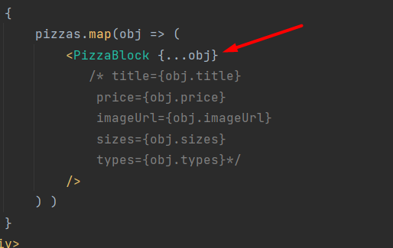
spread оператор
 | возьмет все свойства объекта, раскроет и поместит в пропсы

С помощью хука useEffect можем отловить три ЖЦ:
ComponentDidMount
ComponentDidUpdate
ComponentWillUnMount

ComponentDidMount

UX | user experience |  | пользовательский опыт, то есть сайт должен работать, как ожидал бы пользователь

 | [...new Array(6)].map
 | ... распарсить на элементы
 | [] - делаем массив

Используем link, чтобы не перезагружалась вся страница, а только нужный контент | a href | link

css grid generator | https://cssgrid-generator.netlify.app/

Если нажать назад на странице, чтобы перекидывало вверх прошлой страницы |  | window.scrollTo(0,0)

Пример сортировки | https://64ad3fd0b470006a5ec59bef.mockapi.io/items?sortby=price&order=desc&search=%D0%9F%D0%B5%D0%BF%D0%BF%D0%B5%D1%80%D0%BE%D0%BD%D0%B8

asc | по возрастанию
desc | по убыванию
НЕ РАБОТАЕТ СОРТИРОВКА |  |  | 9 УРОК

иконки | https://www.iconfinder.com

контекст | глобальная переменная, к которой хранится что-то и мы можем получить к ней доступ из других компонент

13v | https://www.youtube.com/watch?v=VHQxz5Cdrc8

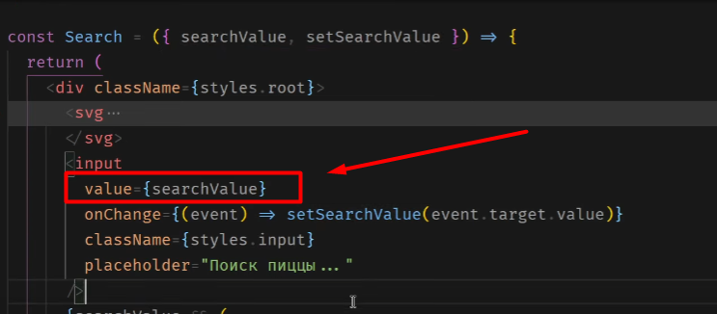
Чтобы input сделать контролируемым, необходимо поставить в него value

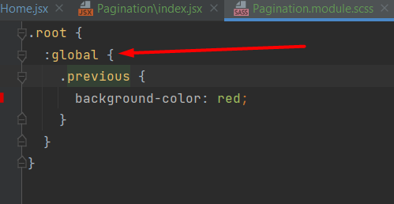
Если класс не наш, то надо написать :global
и уже внутри писать классы

Библиотека для пагинации |  |  |  | https://www.npmjs.com/package/react-paginate

 |  |  | https://www.youtube.com/watch?v=dR96e1fq6Mg

